Chi tiết địa chất
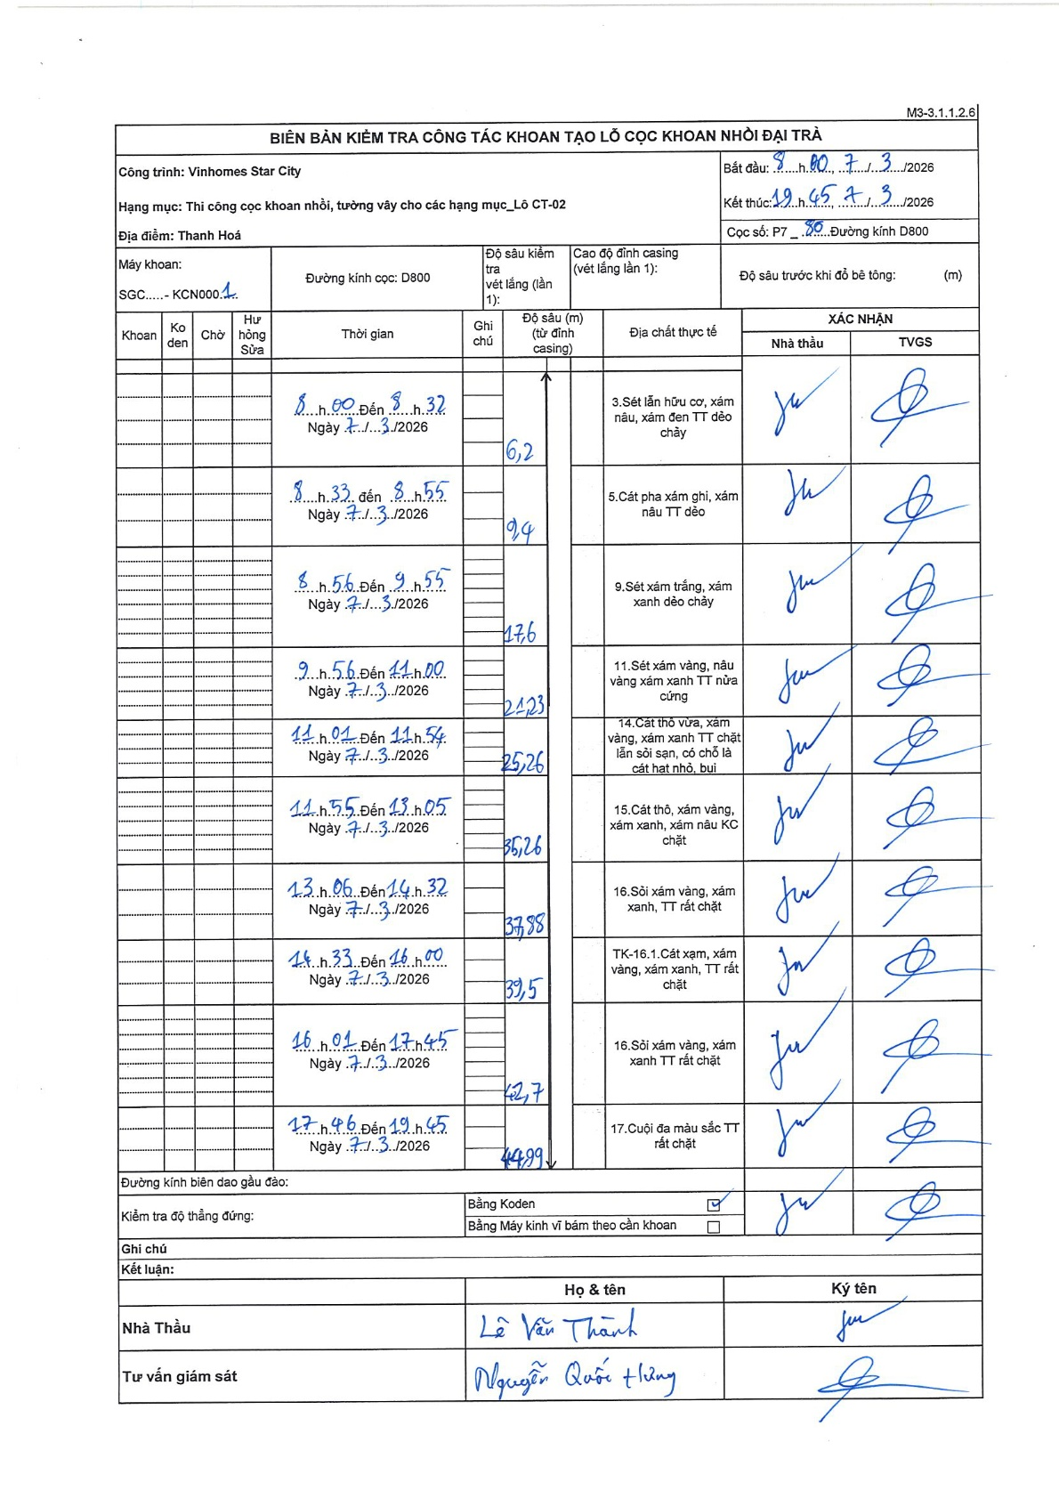
Dự án | Star City Thanh Hóa
Hạng mục | Thi công cọc khoan nhồi, tường vây cho các hạng mục_Lô CT-02
Tên bộ phận | D800
Số hiệu cọc | P7-80
Tên Máy khoan | SGC-KCN0001
Đường kính | D800
Bắt đầu thi công | 08:00 07/03/2026
Kết thúc thi công | 19:45 07/03/2026

Địa chất TT | Đường kính | Mô tả lớp thiết kế | Từ (h) | Đến (h) | Cao độ từ | Cao độ đến | T.Gian (h) | Dài (m) | V (m/h) | Ghi chú
1 | D800 | Sét lẫn hữu cơ, xám nâu, xám đen TT dẻo chảy | 08:00 07/03/2026 | 08:32 07/03/2026 | 0 | -6.2 | 0.53 | 6.2 | 11.63
2 | D800 | Cát pha xám ghi, xám nâu TT dẻo | 08:33 07/03/2026 | 08:55 07/03/2026 | -6.2 | -9.4 | 0.37 | 3.2 | 8.73
3 | D800 | Sét xám trắng, xám xanh dẻo chảy | 08:56 07/03/2026 | 09:55 07/03/2026 | -9.4 | -17.6 | 0.98 | 8.2 | 8.34
4 | D800 | Sét xám vàng, nâu vàng xám xanh TT nửa cứng | 09:56 07/03/2026 | 11:00 07/03/2026 | -17.6 | -21.23 | 1.07 | 3.63 | 3.4
5 | D800 | Cát thô vừa, xám vàng, xám xanh TT chặt lẫn sỏi sạn, có chỗ là cát hạt nhỏ, bụi | 11:01 07/03/2026 | 11:54 07/03/2026 | -21.23 | -25.26 | 0.88 | 4.03 | 4.56
6 | D800 | Cát thô, xám vàng, xám xanh, xám nâu KC chặt | 11:55 07/03/2026 | 13:05 07/03/2026 | -25.26 | -35.26 | 1.17 | 10 | 8.57
7 | D800 | Sỏi xám vàng, xám xanh, TT rất chặt | 13:06 07/03/2026 | 14:32 07/03/2026 | -35.26 | -37.88 | 1.43 | 2.62 | 1.83
8 | D800 | TK-16.1.Cát xạm, xám vàng, xám xanh, TT rất chặt | 14:33 07/03/2026 | 16:00 07/03/2026 | -37.88 | -39.5 | 1.45 | 1.62 | 1.12
9 | D800 | Sỏi xám vàng, xám xanh TT rất chặt | 16:01 07/03/2026 | 17:45 07/03/2026 | -39.5 | -42.7 | 1.73 | 3.2 | 1.85
10 | D800 | Cuội đa màu sắc TT rất chặt | 17:46 07/03/2026 | 19:45 07/03/2026 | -42.7 | -44.99 | 1.98 | 2.29 | 1.15

ẢNH BIÊN BẢN GỐC

